Présentation


Fichier d'inscription Championnat de France para basket-ball adaptée 2024 Du : 17 au 20 mai 2024 à Aubagne (13) |  | Conseil pour remplir ce fichier
 |  | Nous avons souhaité vous faciliter au maximum la saisie de ce fichier. Merci de renseigner en premier lieu l'onglet "Fiche Association", une saisie automatique des autres onglets a été programmée. Seules les cases blanches sont à renseigner.

Merci d'avoir choisi l'inscription informatique

Pour vous inscrire, vous trouverez différents onglets : - la fiche association - la fiche de validation d'engagement à faire signer par le CDSA et la Ligue - fiche "Arbitres / OTM" - une fiche d'engagement par équipe Merci de renvoyer ce fichier complété au format EXCEL à l'adresse email suivante avant le vendredi 5 avril 2024

Email | francebasketsa2024@gmail.com
Contact | Evelyne DIAZ / 06 79 05 52 30
 | COL France para basketball adapté 2024 OUSTAOU ESTEREL – Evelyne DIAZ Maison de la Vie Associative Allée Robert Govi 13400 AUBAGNE
Adresse postale

Fiche Association
Fiche association
Informations de l’association ou établissement :
Nom de l'association ou établissement :
N° Affiliation : |  |  |  | 2 nombres espacés d'un tiret : exemple 13-24
Adresse :
Informations du responsable de la délégation (obligatoire) :
Nom et prénom :
N° Licence :
Tél :
Mail :

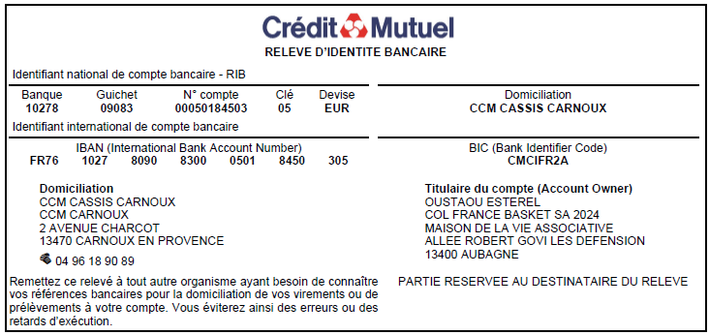
PRESTATION | PRIX/ PERS. | NOMBRE | MONTANT
Formule 1 -- Sportif
Inscription au championnat sans forfait restauration | 45 € |  | 0 € |  | Pour les encadrants : merci de préciser la taille de t-shirt.
Formule 2 -- Sportif
Inscription au championnat avec forfait restauration du vendredi soir au lundi midi (hors petits-dejeuners) | 115 € |  | 0 €
 |  |  |  |  | Pour un règlement par chèque : à l'ordre du COL France Basket SA 2024 - OUSTAOU ESTEREL
Formule 1 -- Encadrant |  |  |  |  | Pour règlement par virement : RIB - FR76 1027 8090 8300 0501 8450 305
Inscription au championnat sans forfait restauration | 25 € |  | 0 € |  | Aucun remboursement ne sera effectué après la date de clôture des inscriptions, sauf sur présentation d’un certificat médical justifiant de l’impossibilité pour le sportif de se rendre sur le lieu de la compétition.
Formule 2 -- Encadrant
Inscription au championnat avec forfait restauration du vendredi soir au lundi midi (hors petits-dejeuners) | 95 € |  | 0 € |  | Ci-joint le règlement complet d’un montant de : |  | 0 €
 |  |  |  |  |  | N° du chèque
Repas de Gala |  |  |  |  |  | Virement effectué le
Soirée de gala du dimanche 19 mai | 25 € |  | 0 €
 |  |  |  |  |  | Date :
Arbitre / OTM
Inscription des arbitres et OTM de l'association (gratuit) | 0 € |  | 0 € |  |  | Signature :

 |  | Montant total | 0 €

Nombre de repas sans viande
Nombre de repas sans porc
Nombre de sportifs |  | 0
Nombre de sportifs dans les équipes |  | 0

